Sayfa1
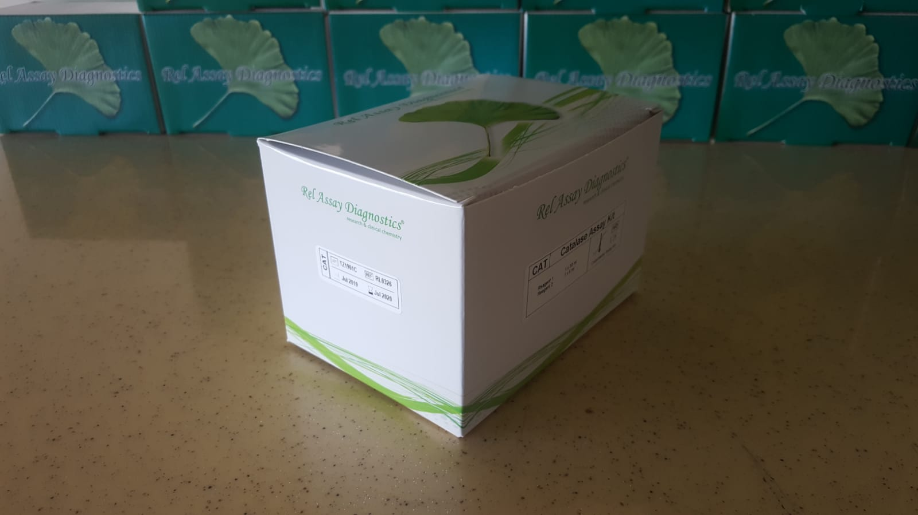
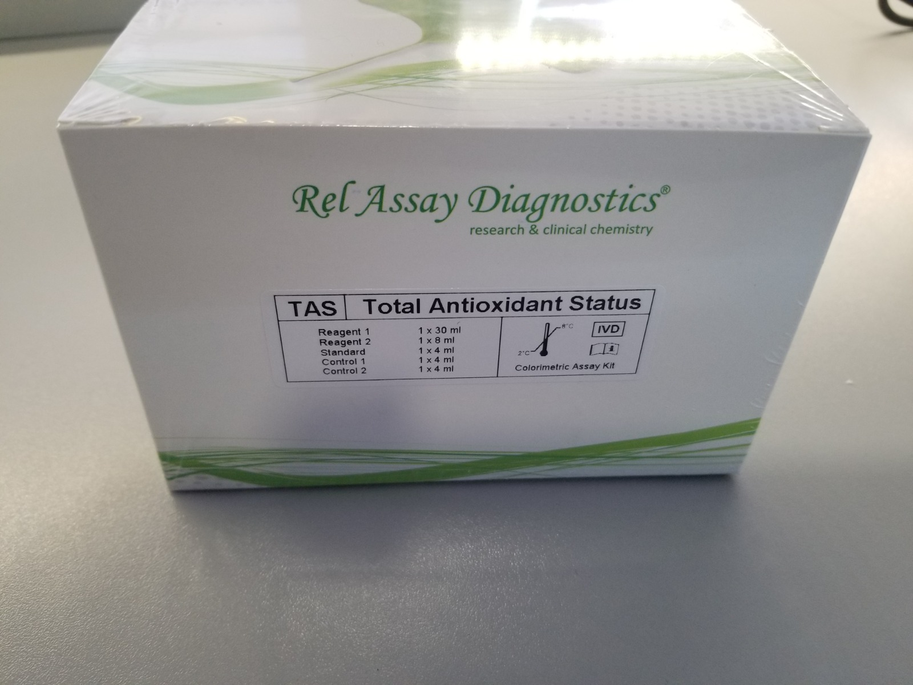
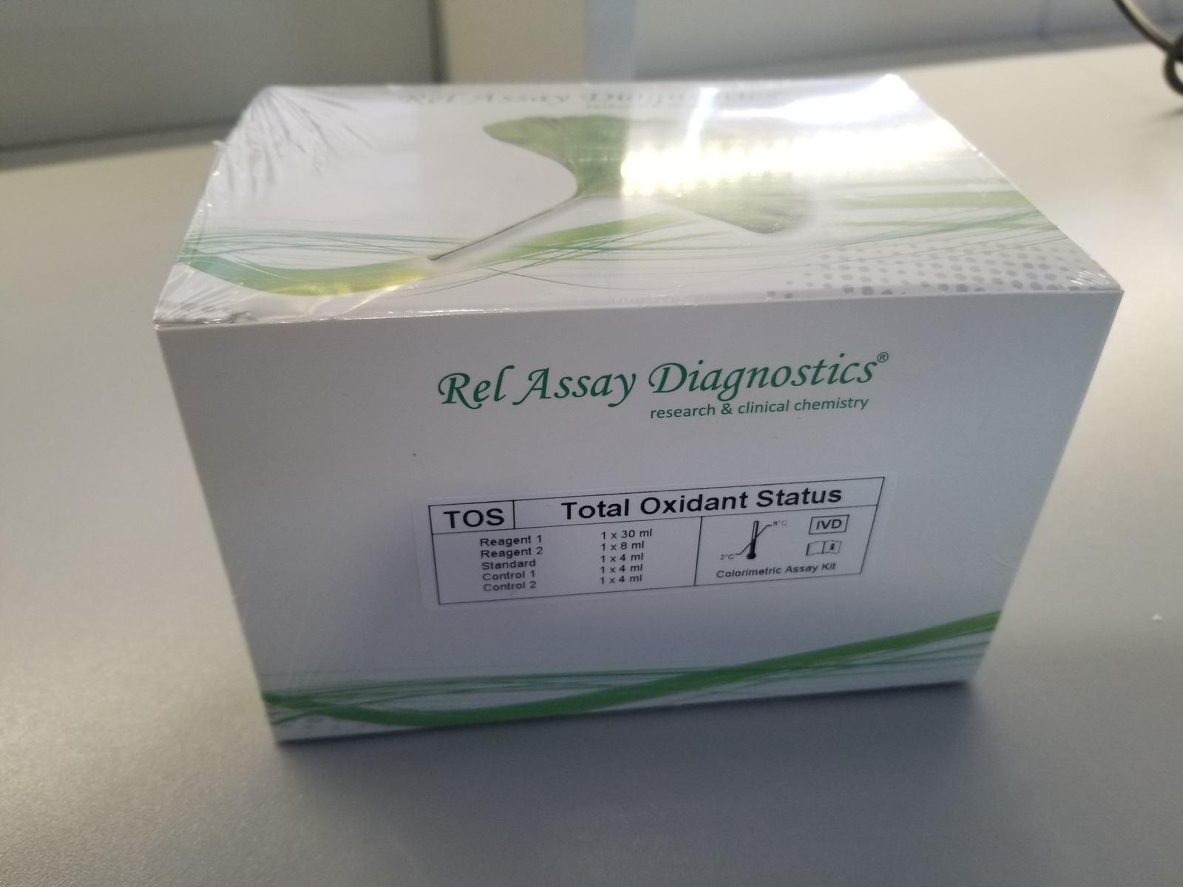
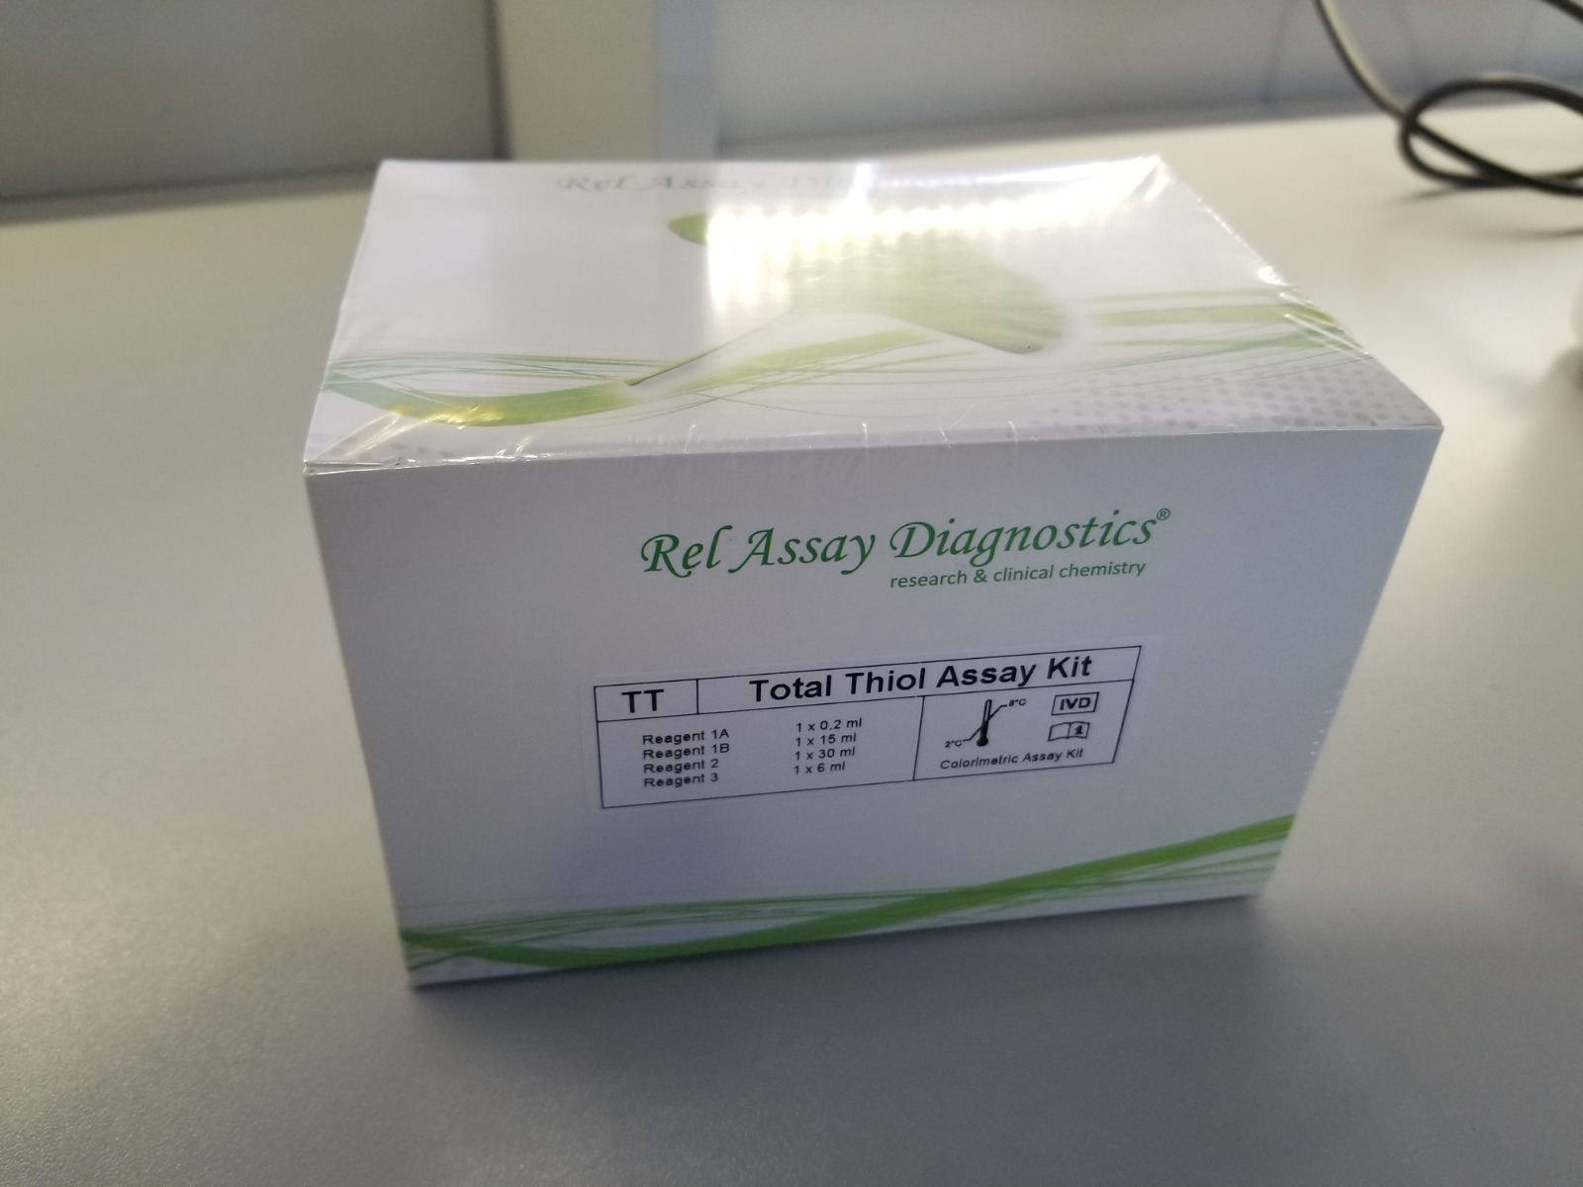
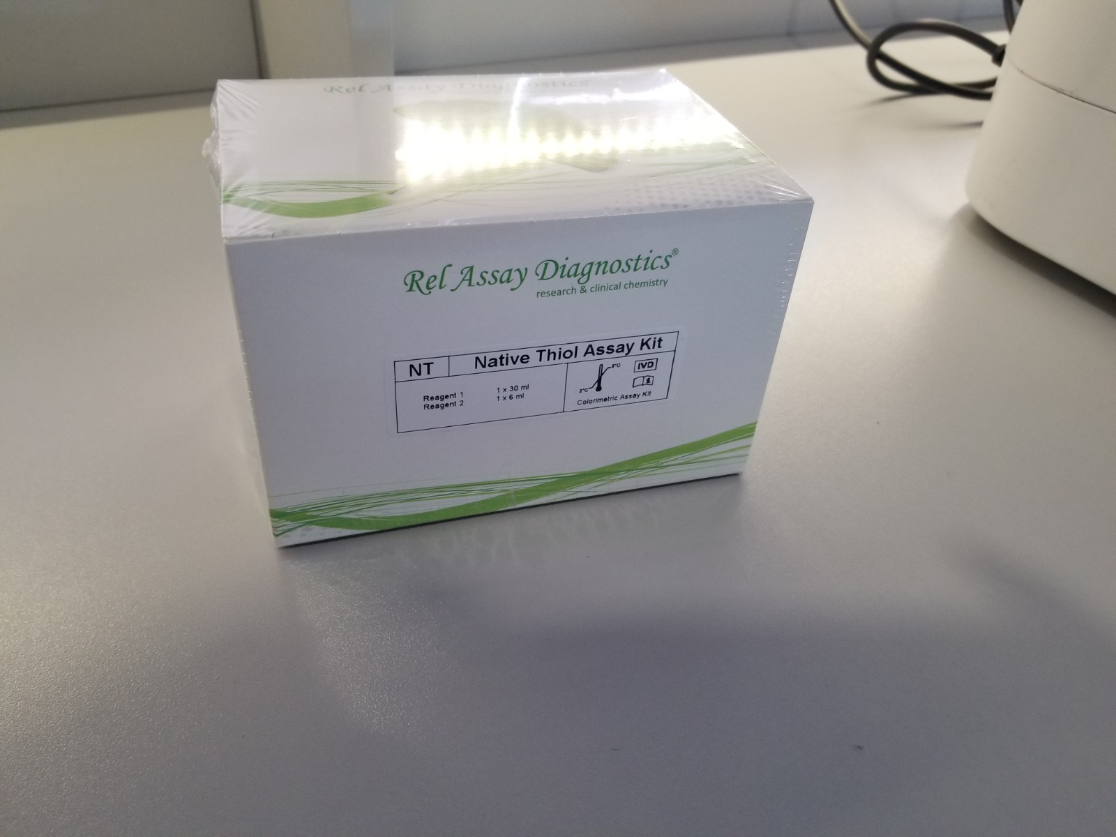
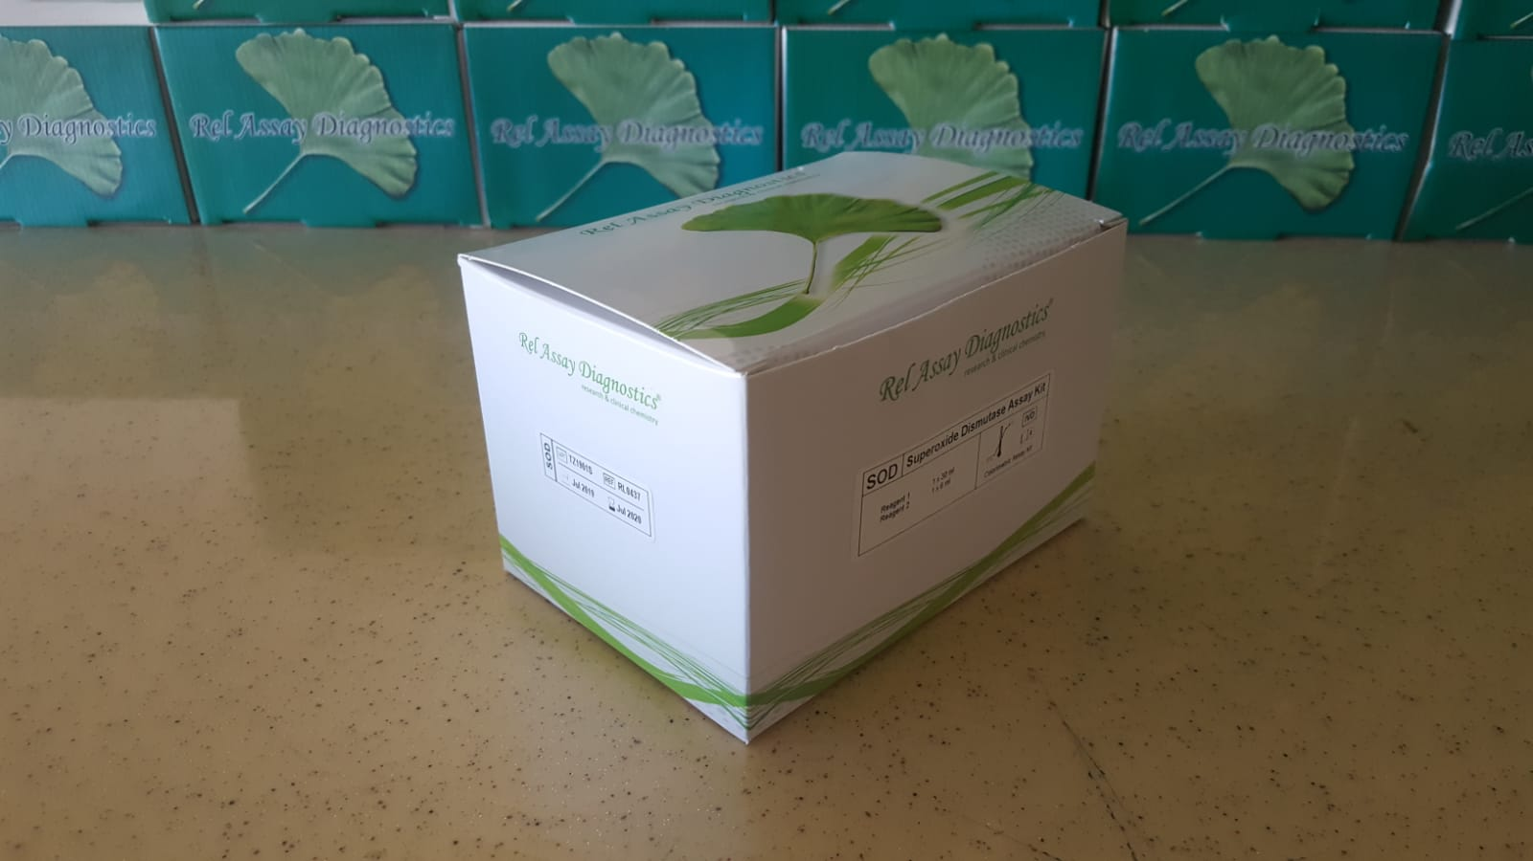
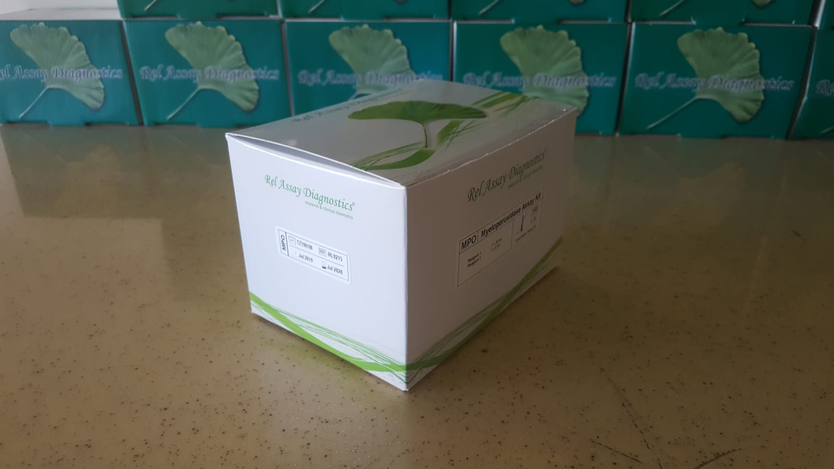
Numune Adı | TAS(mmol/L) | TOS (µmol/L) | OSI | MPO (U/L) | TTL(µmol/L) | NTL(µmol/L) | Disülfit(µmol/L) | CAT (U/L) | SOD U/ml | NOT
Rana Akıncı- PP1 | 1.4 | 10.66 | 0.761 | 64 | 1215 | 727 | 244 | 33.41 | 272.1
Eylül Ekşi-PP2 | 1.22 | 9.69 | 0.794 | 44 | 1071 | 781 | 145 | 6.05 | 261.7
Nisa Ayaz-PP3 | 1.57 | 8.34 | 0.531 | 40 | 984 | 667 | 158.5 | 68.1 | 259.3
Sude Çelik-PP4 | 1.4 | 18.21 | 1.301 | 42 | 885 | 632 | 126.5 | 87.14 | 196.8
Gülsena Kanlıdağ-PP5 | 1.59 | 49.43 | 3.109 | 88 | 1025 | 618 | 203.5 | 53.5 | 286.9 | Hafif lipemi
İrem Eda Çelik-PP6 | 1.3 | 61 | 4.692 | 55 | 778 | 543 | 117.5 | 14.95 | 205.5
Necla Hanzade Boz-PP7 | 1.33 | 10.11 | 0.760 | 138 | 1176 | 689 | 243.5 | 179.7 | 176.2
Rumeysa Yılmaz-PP8 | 1.36 | 8.43 | 0.620 | 57 | 1216 | 586 | 315 | 64.2 | 180.5
Şule Akol-PP9 | 1.31 | 8.83 | 0.674 | 120 | 1332 | 672 | 330 | 167.13 | 166.9
İdil Uygun-PP10 | 1.6 | 20.6 | 1.288 | 49 | 997 | 604 | 196.5 | 64.3 | 215.4
Ahsen Kaplan-PP11 | 1.53 | 6.51 | 0.425 | 57 | 1191 | yetersiz numune |  | 46.85 | 187
Zeynep Çetin-PP12 | 1.4 | 8.65 | 0.618 | 94 | 1052 | 616 | 218 | 0.26 | 214.8 | Hafif lipemi
Fatmanur Çelik-PP13 | 1.27 | 11.34 | 0.893 | 254 | 1181 | 621 | 280 | 25.8 | 257.8
Buse Yasemin Yeşilkaya-PP14 | 1.55 | 5.55 | 0.358 | 34 | 937 | 647 | 145 | 36.46 | 217
Miray Çalışkan-PP15 | 1.48 | 13.9 | 0.939 | 46 | 1068 | 689 | 189.5 | 63.36 | 244.3
Gülsüm Zeynep Aktaş-PP16 | 1.22 | 16.84 | 1.380 | 44 | 935 | 595 | 170 | 64.7 | 177.3
Duru Işık-PP17 | 1.44 | 8.81 | 0.612 | 58 | 1048 | 667 | 190.5 | 55.17 | 213.3
Ebrar Sarımeşinli-PP18 | 1.5 | 5.78 | 0.385 | 42 | 864 | 572 | 146 | 3.35 | 262.4
Sümeyye Bodur-PP19 | 1.52 | 9.97 | 0.656 | 100 | 1405 | 215 | 595 | 9.86 | 214.4
Elanur Kesici-PP20 | 1.42 | 8.62 | 0.607 | 58 | 1231 | 582 | 324.5 | 23.03 | 201.6
Elif Şengül-PP21 | 1.25 | 5.52 | 0.442 | 32 | 1076 | 522 | 277 | 17.05 | 236.3
Selin Demir-PP22 | 1.4 | 4.38 | 0.313 | 37 | 1068 | 562 | 253 | 23.28 | 229
Hacer Miraç Keklik-PP23 | 1.46 | 37.89 | 2.595 | 67 | 1152 | 610 | 271 | 31.92 | 235.4
Elif Zehra Çakmak-PP24 | 1.35 | 9.88 | 0.732 | 79 | 1066 | 735 | 165.5 | 78.62 | 226.3
Emine Ece Ekiz-PP25 | 1.38 | 5.94 | 0.430 | 42 | 1167 | 631 | 268 | 6.72 | 228.2
Rana Kaplan-PP26 | 1.2 | 5.91 | 0.493 | 40 | 912 | 580 | 166 | 57.72 | 233
Nehir Coşkun-PP27 | 1.18 | 5.32 | 0.451 | 34 | 686 | 482 | 102 | 34.19 | 121.8
İrem Vidinli-PP28 | 1.38 | 11.14 | 0.807 | 142 | 1003 | 522 | 240.5 | 179.02 | 174.5
Erva Nur Çelik-PP29 | 1.43 | 7.53 | 0.527 | 55 | 1131 | 595 | 268 | 32.83 | 206.7
Hale Mutlu-PP30 | 1.37 | 46.62 | 3.403 | 38 | 831 | 666 | 82.5 | 37.46 | 203.9
Elif Erva Akkocaoğlu-PP31 | 1.36 | 11.56 | 0.850 | 54 | 817 | 706 | 55.5 | 53.98 | 216.6
Berna Kara-PP32 | 1.42 | 9.65 | 0.680 | 137 | 1042 | 581 | 230.5 | 121.62 | 141.4
Zülal Şahan-PP33 | 1.23 | 11.74 | 0.954 | 218 | 993 | 586 | 203.5 | 182.57 | 179.9
Beril Bingöl-PP34 | 1.41 | 15.06 | 1.068 | 102 | 949 | 592 | 178.5 | 151.18 | 189
Meryem Emektar-PP35 | 1.34 | 4.62 | 0.345 | 63 | 1010 | 671 | 169.5 | 76.5 | 204.5
Nebahat Melike Koçak-PP36 | 1.26 | 12.33 | 0.979 | 290 | 1296 | 635 | 330.5 | 71.21 | 204.1
Melek Ayten Çeribaş-PP37 | 1.16 | 6.05 | 0.522 | 50 | 831 | 639 | 96 | 53.32 | 240.9
Ecrin Naz Mercan-PP38 | 1.28 | 36.04 | 2.816 | 283 | 1401 | 618 | 391.5 | 762 | 111.3 | Hemolizli
Yaprak Erdoğan-PP39 | 1.28 | 7.93 | 0.620 | 43 | 1185 | 662 | 261.5 | -54.45 | 240.7
Ecrin Gencer-PP40 | 1.32 | 27.56 | 2.088 | 85 | 938 | 651 | 143.5 | 27.71 | 207.7
Mukaddes Dertli-PP41 | 1.12 | 7.62 | 0.680 | 86 | 1631 | 703 | 464 | 83.48 | 195.4
Feyza Çelik-PP42 | 1.1 | 8.5 | 0.773 | 75 | 968 | 593 | 187.5 | 80.74 | 241
Şeyma Arslan-PP43 | 1.24 | 15.39 | 1.241 | 77 | 918 | 615 | 151.5 | 97.61 | 199.9
Elif Aktaş-PP44 | 1.33 | 10.23 | 0.769 | 144 | 1019 | 730 | 144.5 | 158.83 | 166.8
Ceylin Yaren Yılmaz-PP45 | 1.2 | 20.6 | 1.717 | 224 | 1173 | 618 | 277.5 | 296.49 | 146
Edanur Tunç-PP46 | 1.38 | 39.3 | 2.848 | 175 | 1053 | 607 | 223 | 234.64 | 190.8
Nisanur Gündoğdu-PP47 | 1.57 | 37.87 | 2.412 | 73 | 2025 | 855 | 585 | 879 | 4.2
Nur Özdemir-PP48 | 1.56 | 6.25 | 0.401 | 45 | 1059 | 500 | 279.5 | -11.62 | 267.2
Elif Nehir Güzel-PP49 | 1.34 | 28.36 | 2.116 | 262 | 1015 | 629 | 193 | 140.49 | 185.8
Zeynep Erdem-PP50 | 1.16 | 11.08 | 0.955 | 191 | 1171 | 558 | 306.5 | 58.45 | 229.4
Hatice Nur Kabasakal-PP51 | 1.41 | 13.21 | 0.937 | 55 | 1045 | 501 | 272 | -1.64 | 307.3
Zeynep Su Koç-PP52 | 1.51 | 10.01 | 0.663 | 86 | 1022 | 583 | 219.5 | 107.54 | 336.7
Edanur Tomruk-PP53 | 1.48 | 9.04 | 0.611 | 79 | 1262 | 582 | 340 | 32.32 | 262.1
Melisa Kaya-PP54 | 1.49 | 6.35 | 0.426 | 52 | 951 | 600 | 175.5 | 80.9 | 222.6
Azra Nur Kemiksiz-PP55 | 1.48 | 16.78 | 1.134 | 43 | 810 | 523 | 143.5 | 15.5 | 251.1
Merve Ünver-PP56 | 1.68 | 42.97 | 2.558 | 45 | 1023 | 484 | 269.5 | 68.49 | 248.2
Elif Naz Kurt-PP57 | 1.69 | 26.63 | 1.576 | 95 | 1065 | 555 | 255 | 215.86 | 204.4
Belinay Himmetoğlu-PP58 | 1.35 | 27.65 | 2.048 | 110 | 1212 | 734 | 239 | 5.58 | 250.9 | Lipemi
Aynur Cenkçi-ABK1 | 1.54 | 45.2 | 2.935 | 62 | 1138 | 651 | 243.5 | 57.94 | 215.4
Balım Meyra Bal-ABK3 | 1.89 | 21.6 | 1.143 | 65 | 1032 | 685 | 173.5 | 134.41 | 249.2
Defne Topal-ABK4 | 1.35 | 49.93 | 3.699 | 135 | 1169 | 567 | 301 | 129.09 | 232.5 | Hafif lipemi
Ayşe Seda Çalışkan-ABK5 | 1.35 | 17.84 | 1.321 | 50 | 1097 | 627 | 235 | 18.72 | 235.8
Asya Sena Çalışkan-ABK6 | 1.44 | 46.53 | 3.231 | 49 | 1102 | 601 | 250.5 | 53.14 | 239.1
Duru Kaya-ABK7 | 1.26 | 22.62 | 1.795 | 55 | 983 | 470 | 256.5 | 14.7 | 309.3
Mina Çınar-ABK8 | 1.33 | 44.87 | 3.374 | 65 | 935 | 565 | 185 | 49.87 | 203.7
Ceylin Nur Cerrahoğlu-ABK9 | 1.33 | 21.67 | 1.629 | 54 | 1051 | 699 | 176 | 39.9 | 213.4
Ecrin Nur Cerrahoğlu-ABK10 | 1.7 | 20.87 | 1.228 | 195 | 1300 | 675 | 312.5 | 711.76 | 158.3
Su Tanem Bostan-ABK11 | 1.2 | 23.07 | 1.922 | 40 | 914 | 662 | 126 | 31.27 | 263
Ece Su Önoğul-ABK12 | 1.6 | 17.66 | 1.104 | 46 | 935 | 352 | 291.5 | 67.56 | 209.7
Işıl Uşak-ABK13 | 1.39 | 46.75 | 3.363 | 34 | 1431 | 515 | 458 | -138.85 | 211
Esmanur Akgün-ABK14 | 1.46 | 16.83 | 1.153 | 86 | 1345 | 729 | 308 | 150.1 | 222.7
Azra Çetintürk-ABK15 | 1.49 | 15.38 | 1.032 | 70 | 1214 | 775 | 219.5 | 88.16 | 237
Ceren Şevin Dalkılıç-ABK16 | 1.31 | 57.85 | 4.416 | 74 | 894 | 608 | 143 | 72 | 180
Azra Alpsoy-ABK17 | 1.2 | 13.52 | 1.127 | 86 | 1121 | 585 | 268 | 29.76 | 248.4
Ravza Baytar-ABK18 | 1.26 | 20.6 | 1.635 | 53 | 1073 | 558 | 257.5 | 54.5 | 247.5
Zeynep Aladağ-ABK19 | 2.33 | 35.87 | 1.539 | 103 | 1219 | 822 | 198.5 | 190.51 | 259.8
Miray Yücedağ-ABK20 | 1.43 | 36.41 | 2.546 | 59 | 1101 | 897 | 102 | 123.42 | 222.8
Ela Naz Güler-ABK21 | 1.15 | 62.83 | 5.463 | 47 | 1000 | yetersiz numune |  | 45.25 | 263.9
Senanur Çelik-ABK22 | 1.33 | 26.75 | 2.011 | 52 | 755 | 648 | 53.5 | 83.95 | 193.8
Zeynep Mine Bolat-ABK23 | 1.17 | 23.17 | 1.980 | 139 | 973 | 640 | 166.5 | 97.98 | 198.1
Ceren Gürsoy-ABK-24 | 1.3 | 10.26 | 0.789 | 55 | 945 | 558 | 193.5 | 68.2 | 248.6
Özüm Toka-ABK25 | 1.49 | 21.05 | 1.413 | 129 | 1210 | 773 | 218.5 | 213.1 | 185.4
Beren Sak-ABK26 | 1.36 | 51.7 | 3.801 | 187 | 1016 | 96 | 460 | 304.34 | 213
Damlanur Avcı-ABK27 | 1.21 | 6.61 | 0.546 | 51 | 1447 | 568 | 439.5 | -61.89 | 216.6
Berfin Pınar Çelik-ABK28 | 1.26 | 28.19 | 2.237 | 118 | 1191 | 680 | 255.5 | 105.86 | 270.5
Yağmur Erva Kaya-ABK29 | 1.35 | 14.37 | 1.064 | 72 | 1167 | 636 | 265.5 | 26.11 | 246.1
Bilge Elif Ünver-ABK30 | 1.37 | 19.21 | 1.402 | 66 | 1003 | 667 | 168 | 11.54 | 235.9
Zeynep Tomay-ABK31 | 1.14 | 39.86 | 3.496 | 87 | 877 | 573 | 152 | 12.35 | 221.8
Ece Zehra Sadıkoğlu-ABK32 | 1.53 | 41.22 | 2.694 | 6 | 3349 | 846 | 1251.5 | 360 | -42 | Yüksek hemolizli
Nil Zeynep Sadıkoğlu-ABK-33 | 1.29 | 9.56 | 0.741 | 183 | 829 | 576 | 126.5 | 122.02 | 213.1
Duru Yavaş-ABK-34 | 1.29 | 5.21 | 0.404 | 36 | 892 | 603 | 144.5 | 36.54 | 252.6
İpek Koç-ABK-35 | 1.32 | 19.66 | 1.489 | 35.9 | 1440 | 674 | 383 | 679.17 | 132.1 | Hafif hemolizli
Nehir Özdemir-ABK36 | 1.14 | 10.77 | 0.945 | 56 | 1131 | 541 | 295 | 17.42 | 296.6
Zeynep Yılmaz-ABK37 | 1.57 | 10.9 | 0.694 | 116 | 1183 | 626 | 278.5 | 116.94 | 236.2
İpek Adal-ABK38 | 1.17 | 6.17 | 0.527 | 59 | 983 | 651 | 166 | 55.32 | 221.8
İnci Şen-ABK39 | 1.18 | 8.83 | 0.748 | 113 | 1002 | 575 | 213.5 | 100.26 | 201
Rukiye Erva Şen-ABK40 | 1.28 | 17.78 | 1.389 | 52 | 1079 | 696 | 191.5 | 54.98 | 237.3
Fatma Betül Met-ABK41 | 1.4 | 11.64 | 0.831 | 230 | yetersiz numune | yetersiz numune |  | 216.85 | 173.8
Tuğba Yazı-ABK42 | 1.38 | 30.29 | 2.195 | 54 | 854 | 568 | 143 | 84.96 | 244
Tuğçe Yazı-ABK43 | 1.34 | 24.16 | 1.803 | 54 | 1259 | 653 | 303 | 66.89 | 231.8
İpek Öğülmüş-ABK44 | 1.44 | 17.65 | 1.226 | 50 | 1047 | 678 | 184.5 | 41.44 | 251.3
Rana Avcı-ABK45 | 1.83 | 17.46 | 0.954 | 85 | 1034 | 562 | 236 | 162.97 | 183.8
Alya Yavaş-ABK46 | 1.32 | 21.03 | 1.593 | 203 | 1005 | 580 | 212.5 | 202.34 | 236.1
Derin Balcı-ABK-47 | 1.53 | 17.24 | 1.127 | 171 | 1096 | 687 | 204.5 | 346.65 | 183.5
Ayşe Meva Günbey-ABK48 | 1.59 | 16.44 | 1.034 | 154 | 1225 | 486 | 369.5 | 308.81 | 189.1
Elif Aktaş-ABK49 | 1.43 | 14.91 | 1.043 | 49 | 934 | 599 | 167.5 | 103.43 | 193.8
Ezgi Söz-ABK50 | 1.43 | 15.7 | 1.098 | 56 | 864 | 561 | 151.5 | 85.08 | 253.2

Bu çalışmada "Relassay" marka kitler kullanılmıştır.
Kullanılan cihaz: Mindray marka BS300 model tam otomatik biyokimya cihazı

TAS: Total Antioxidant Status
TOS: Total Oxidant Status
OSI: Oxidative Stress Index
MPO: Myeloperoxidase
TTL: Total Thiol
NTL: Native Thiol
CAT: Catalase
SOD: Super Oxide Dismutase
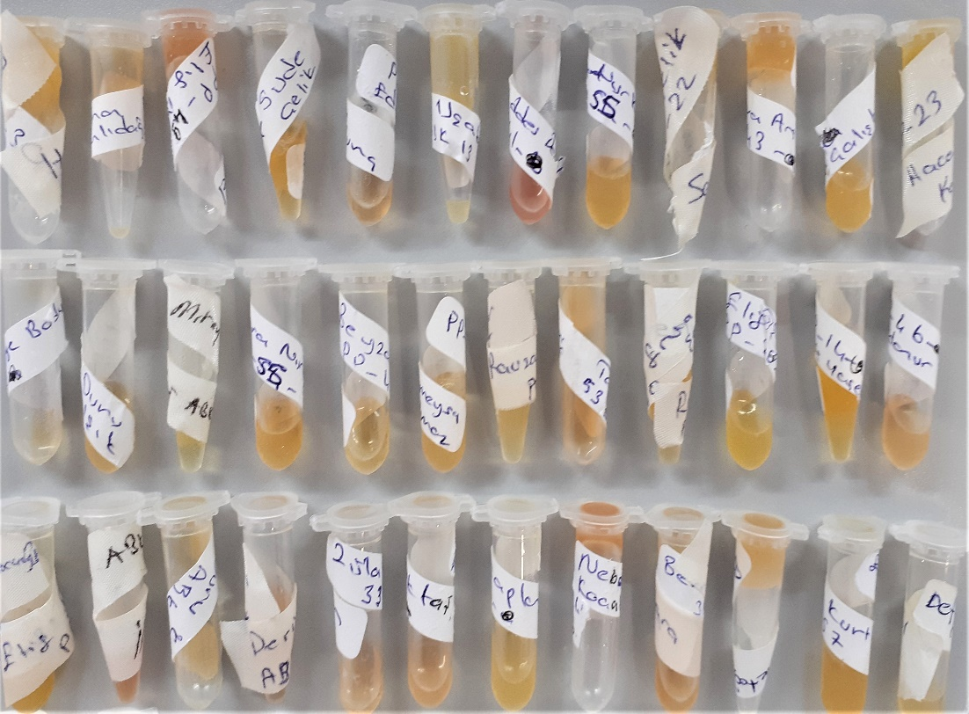

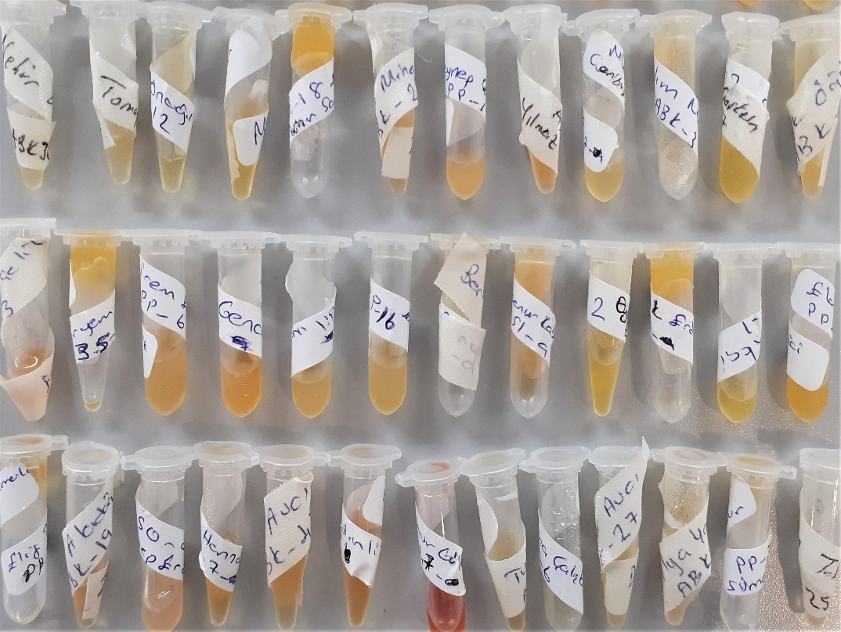

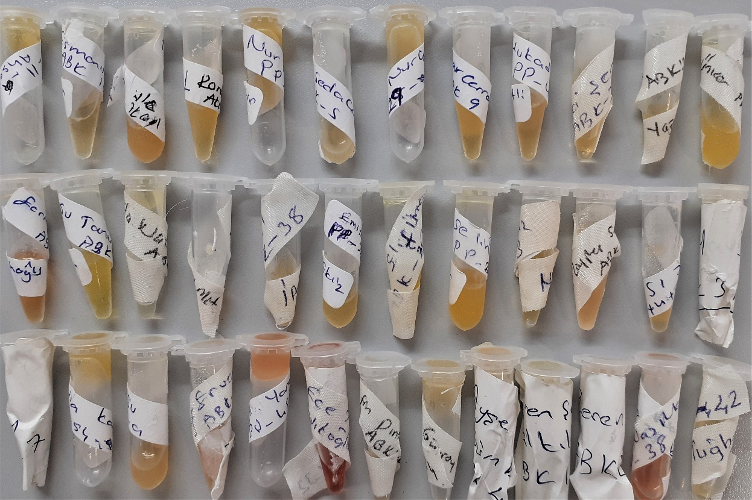
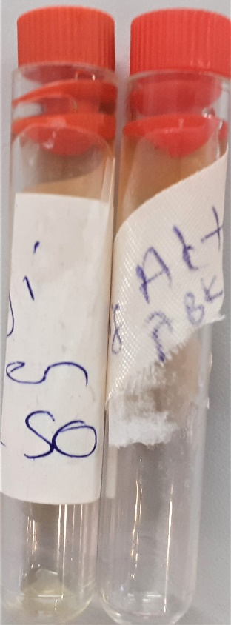

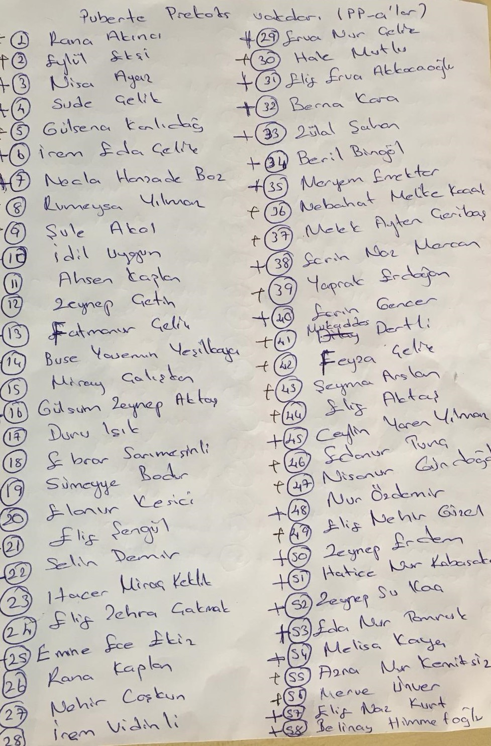

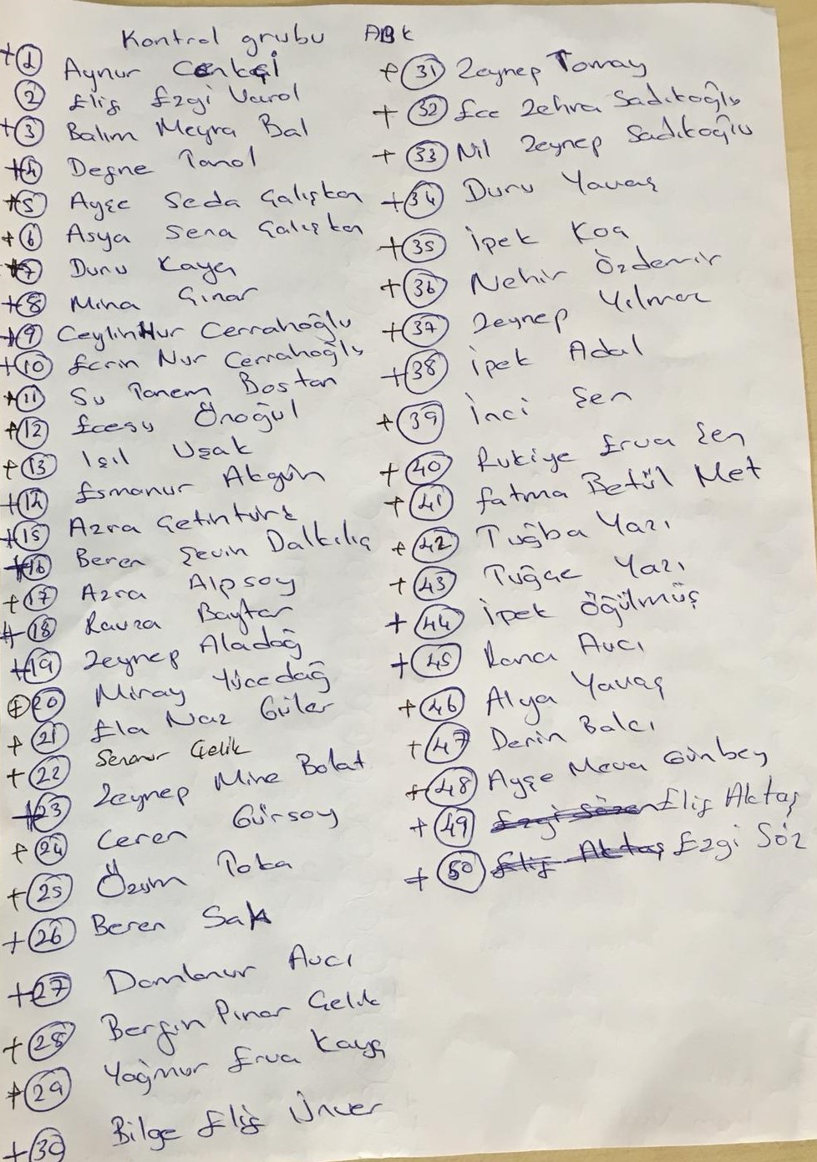

NOT: Kontrol grubunda "Elif Ezgi VAROL" numune çıkmadı.

